甘特图
项目时间节点计划进度甘特图
项目节点名称 | 开始时间 | 结束时间 | 耗时 | 具体说明 | 备注
企划前期 | 2020-01-01 | 2020-02-20 | 50
项目准备 | 2020-02-15 | 2020-04-01 | 46
资源调配 | 2020-04-01 | 2020-04-30 | 29
第一阶段 | 2020-05-06 | 2020-06-05 | 30
第二阶段 | 2020-06-10 | 2020-08-19 | 70
项目收尾 | 2020-08-14 | 2020-09-22 | 39
总结回顾 | 2020-09-28 | 2020-11-17 | 50

说明
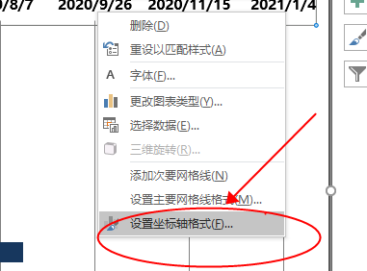
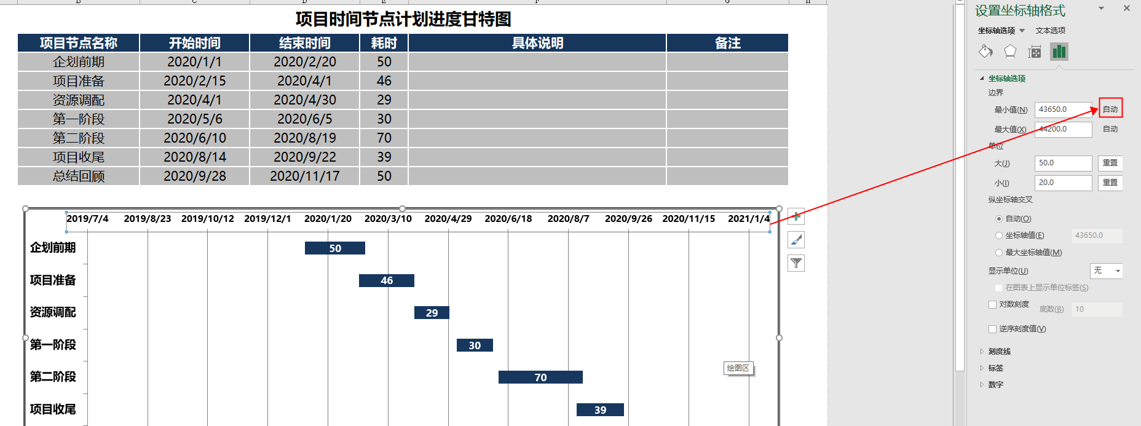
文档名称 |  | 项目时间节点计划进度甘特图 | 作者 | 彦知堂

 | 如歌时间调整导致时间条压缩则需要重置坐标轴！

